Table 1
ESTADO DA PARAÍBA
SECRETARIA DE INFRA ESTRUTURA
BOLETIM DE MEDIÇÃO
 |  |  |  |  |  |  | BM01 |  |  | VALOR DA MEDIÇÃO (R$)
 |  |  |  |  |  |  |  |  |  | R$30,106.33
Unidade Administrativa: Secret. de Desenvolv. Urbano e Controle Ambiental |  | Ordem de Serviço: |  | 003/2020 | 2020-07-01
Medição: | BM01 | Tomada de Preço |  | 004/2020 | Contrato: | 0095/2020-CPL |  |  | Prazo da Obra: |  |  | 180 | dias
Obra: | PAVIMENTAÇÃO EM PARALELEPÍPEDOS E DRENAGENS EM DIVERSAS RUAS DE ITABAIANA-PB (BAIRRO AÇUDE DA PEDRAS) |  |  |  |  |  |  |  | Prazo decorrido: |  |  | 30 | dias
Serviço Medido: TOPOGRAFIA, SERVIÇOS DE TERRAPLENAGEM, MEIO FIO E PAVIMENTAÇÃO. |  |  |  |  |  |  |  |  | Valor do Contrato: |  |  | R$186,278.71
 |  |  |  |  |  |  |  |  | Valor Acumulado das Medições: |  |  | R$30,106.33
Firma: | GUSTAVO ULISSES DA LUZ BARROS - EPP |  |  | Período: | 2020-07-01 | 2020-07-31 |  |  | Saldo do Contrato : |  |  | R$156,172.38
ITEM | DISCRIMINAÇÃO | UND. | QUANTIDADES |  |  |  |  | Preço Unitário | VALORES (R$)
 |  |  | Contratado | Soma Med. Ant. | No período | TOTAL | SALDO |  | Contratado | Soma Med.Ant. | No período | TOTAL | SALDO
 | I - RUA PAULO AFONSO
1.0 | SERVIÇOS PRELIMINARES |  |  |  |  |  |  |  | R$ 3,546.79 | R$ 0.00 | R$ 3,546.79 | R$ 3,546.79 | R$ 0.00
1.1 | Placa de Obra em chapa de aço galvanizado (4,00X2,00m) | m² | 8.00 | - | 8.00 | 8.00 | 0.00 | 404.81 | 3238.48 | - | 3238.48 | 3238.48 | 0.00
1.2 | Serviços topográficos para pavimentação, inclusive nota de serviço, acompanhamento e greide | m² | 1027.71 | - | 1027.71 | 1027.71 | 0.00 | 0.30 | 308.31 | - | 308.31 | 308.31 | 0.00
2.0 | SERVIÇOS DE TERRAPLENAGEM |  |  |  |  |  |  |  | R$ 1,366.85 | R$ 0.00 | R$ 1,366.85 | R$ 1,366.85 | R$ 0.00
2.1 | Regularização e compactação de subleito até 20cm de espessura | m² | 1027.71 | - | 1027.71 | 1027.71 | 0.00 | 1.33 | 1366.85 | - | 1366.85 | 1366.85 | 0.00
3.0 | PAVIMENTAÇÃO |  |  |  |  |  |  |  | R$ 11,985.66 | R$ 0.00 | R$ 5,507.25 | R$ 5,507.25 | R$ 6,478.41
3.1 | Assentamento de guia (MEIO-FIO) em trecho reto, confeccionada em concreto pré-fabricado, dimensões 100x15x13x30 cm (comprimento x base inferior x base superior x altura), para vias urbanas (uso viário). | m | 380.86 | - | 175.00 | 175.00 | 205.86 | 31.47 | 11985.66 | - | 5507.25 | 5507.25 | 6478.41
4.0 | OBRAS DE ARTE CORRENTE |  |  |  |  |  |  |  | R$ 59,688.44 | R$ 0.00 | R$ 19,685.44 | R$ 19,685.44 | R$ 40,003.00
4.1 | Escavação vertical a céu aberto, incluindo carga, descarta e transporte em solo de 1a categoria com escavadeira hidráulica (caçmaba: 0,8m³ / 111 HP), frota de 2 caminhões basculantes de 18m³, DMT de 0,8 km e velocidade média 14 Km/h | m³ | 2.34 |  |  |  | 2.34 | 6.57 | 15.37 |  |  |  | 15.37
4.2 | Colchão de areia | m³ | 0.40 |  |  |  | 0.40 | 87.06 | 34.82 |  |  |  | 34.82
4.3 | Reaterro mecanizado de vala com escavadeira hidráulica (capacidade da caçamba: 0,8 m³ / potência: 111 hp), largura de 1,50 a 2,50 m, profundidade até 1,50 m , com solo (sem substituição) de 1ª categoria em locais com alto nível de interferência | m³ | 0.18 |  |  |  | 0.18 | 12.76 | 2.30 |  |  |  | 2.30
4.4 | Boca de lobo em alvenaria tijolo maciço, revestida com argamassa de cimento e areia 1:3.(1,40M) | UND. | 2.00 |  |  |  | 2.00 | 770.95 | 1541.90 |  |  |  | 1541.90
4.5 | Tubo de concreto para redes coletoras de águas pluviais, diametro 400 mm, junta rígida - fornecimento e assentamento | m | 5.00 |  |  |  | 5.00 | 134.07 | 670.35 |  |  |  | 670.35
4.6 | Revestimento em paralelepípedo inc. colchão areia | m² | 1027.71 |  | 454.00 | 454.00 | 573.71 | 43.36 | 44561.51 |  | 19685.44 | 19685.44 | 24876.07
4.7 | Execução de passeio (calçada) ou piso de concreto com concreto moldado in loco, acabamento convencional. | m³ | 23.06 |  |  |  | 23.06 | 545.38 | 12576.46 |  |  |  | 12576.46
4.8 | Fornecimento e aplicação de meio fio em pedra granítica | m | 20.66 |  |  |  | 20.66 | 13.83 | 285.73 |  |  |  | 285.73
5.0 | RAMPA DE ACESSIBILIDADE |  |  |  |  |  |  |  | R$ 6,761.02 | R$ 0.00 | R$ 0.00 | R$ 0.00 | R$ 6,761.02
5.1 | Concreto FCK = 15MPA, traço 1:3, 4:3, 5 (cimento/ areia média/ brita 1) - preparo mecânico com betoneira 400 L. AF_07/2016 | m³ | 3.04 | - | - | - | 3.04 | 288.68 | 877.59 | - | - | - | 877.59
5.2 | Lacamento/aplicação manual de concreto em fundações | m³ | 3.04 | - | - | - | 3.04 | 97.15 | 295.34 | - | - | - | 295.34
5.3 | Piso podotátil em placa ciméntica, assentado com argamassa em rapa do passeio público, dimensões 25x25 cm. | m² | 84.20 | - | - | - | 84.20 | 56.79 | 4781.72 | - | - | - | 4781.72
5.4 | Pintura acrilica em piso cimentado duas demãos | m² | 43.47 | - | - | - | 43.47 | 18.55 | 806.37 | - | - | - | 806.37
6.0 | DIVERSOS |  |  |  |  |  |  |  | R$ 1,221.87 | R$ 0.00 | R$ 0.00 | R$ 0.00 | R$ 1,221.87
6.1 | Placa esmaltada para identificação NR de rua, dimensões 45x25cm | UND. | 2.00 | - | - | - | 2.00 | 96.40 | 192.80 | - | - | - | 192.80
5.6 | Caiação em meio fio | m² | 95.22 |  |  |  | 95.22 | 3.34 | 318.03 |  |  |  | 318.03
5.7 | Limpeza final da obra (varrição e remoção de entulhos) | m² | 1481.33 |  |  |  | 1481.33 | 0.48 | 711.04 |  |  |  | 711.04
 | SUB-TOTAL DA RUA PAULO AFONSO |  |  |  |  |  |  |  | R$84,570.63 | R$0.00 | R$30,106.33 | R$30,106.33 | R$53,242.43

 | II - RUA ALVANIZA FERNANDES
1.0 | SERVIÇOS PRELIMINARES |  |  |  |  |  |  |  | R$ 114.26 | R$ 0.00 | R$ 0.00 | R$ 0.00 | R$ 114.26
1.1 | Serviços topográficos para pavimentação, inclusive nota de serviço, acompanhamento e greide | m² | 380.87 | - | 0.00 | 0.00 | 380.87 | 0.30 | 114.26 | - | 0 | 0 | 114.26
2.0 | SERVIÇOS DE TERRAPLENAGEM |  |  |  |  |  |  |  | R$ 506.56 | R$ 0.00 | R$ 0.00 | R$ 0.00 | R$ 506.56
2.1 | Regularização e compactação de subleito até 20cm de espessura | m² | 380.87 | - | 0.00 | 0.00 | 380.87 | 1.33 | 506.56 | - | 0 | 0 | 506.56
3.0 | PAVIMENTAÇÃO |  |  |  |  |  |  |  | R$ 21,453.50 | R$ 0.00 | R$ 0.00 | R$ 0.00 | R$ 21,453.50
3.1 | Assentamento de guia (MEIO-FIO) em trecho reto, confeccionada em concreto pré-fabricado, dimensões 100x15x13x30 cm (comprimento x base inferior x base superior x altura), para vias urbanas (uso viário). | m | 139.55 | - | 0.00 | 0.00 | 139.55 | 31.47 | 4391.64 | - | 0.00 | 0.00 | 4391.64
3.2 | Revestimento em paralelepípedo inc. colchão areia | m² | 380.87 |  |  |  | 380.87 | 43.36 | 16514.52 |  |  |  | 16514.52
3.3 | Execução de passeio (calçada) ou piso de concreto com concreto moldado in loco, acabamento convencional. | m³ | 0.75 |  |  |  | 0.75 | 545.38 | 409.04 |  |  |  | 409.04
3.4 | Fornecimento e aplicação de meio fio em pedra granítica | m | 10.00 |  |  |  | 10.00 | 13.83 | 138.30 |  |  |  | 138.30
4.0 | RAMPA DE ACESSO |  |  |  |  |  |  |  | R$ 902.11 | R$ 0.00 | R$ 0.00 | R$ 0.00 | R$ 902.11
4.1 | Concreto FCK = 15MPA, traço 1:3, 4:3, 5 (cimento/ areia média/ brita 1) - preparo mecânico com betoneira 400 L. AF_07/2016 | m³ | 1.01 | - | - | - | 1.01 | 288.68 | 291.57 | - | - | - | 291.57
4.2 | Lacamento/aplicação manual de concreto em fundações | m³ | 1.01 | - | - | - | 1.01 | 97.15 | 98.12 | - | - | - | 98.12
4.3 | Piso podotátil em placa ciméntica, assentado com argamassa em rapa do passeio público, dimensões 25x25 cm. | m² | 4.29 | - | - | - | 4.29 | 56.79 | 243.63 | - | - | - | 243.63
4.4 | Pintura acrilica em piso cimentado duas demãos | m² | 14.49 | - | - | - | 14.49 | 18.55 | 268.79 | - | - | - | 268.79
5.0 | DIVERSOS |  |  |  |  |  |  |  | R$ 577.69 | R$ 0.00 | R$ 0.00 | R$ 0.00 | R$ 577.69
5.1 | Placa esmaltada para identificação NR de rua, dimensões 45x25cm | UND. | 2.00 | - | - | - | 2.00 | 96.40 | 192.80 | - | - | - | 192.80
5.2 | Caiação em meio fio | m² | 34.89 |  |  |  | 34.89 | 3.34 | 116.53 |  |  |  | 116.53
5.3 | Limpeza final da obra (varrição e remoção de entulhos) | m² | 559.09 |  |  |  | 559.09 | 0.48 | 268.36 |  |  |  | 268.36
 | SUB-TOTAL DA ALVANIZE FERNANDES |  |  |  |  |  |  |  | R$23,554.12 | R$0.00 | R$0.00 | R$0.00 | R$23,554.12

 | III - RUA 7 DE NOVEMBRO
1.0 | SERVIÇOS PRELIMINARES |  |  |  |  |  |  |  | R$ 174.71 | R$ 0.00 | R$ 0.00 | R$ 0.00 | R$ 174.71
1.1 | Serviços topográficos para pavimentação, inclusive nota de serviço, acompanhamento e greide | m² | 582.35 | - | 0.00 | 0.00 | 582.35 | 0.30 | 174.71 | - | 0 | 0 | 174.71
2.0 | SERVIÇOS DE TERRAPLENAGEM |  |  |  |  |  |  |  | R$ 774.53 | R$ 0.00 | R$ 0.00 | R$ 0.00 | R$ 774.53
2.1 | Regularização e compactação de subleito até 20cm de espessura | m² | 582.35 | - | - | - | 582.35 | 1.33 | 774.53 | - | - | - | 774.53
3.0 | PAVIMENTAÇÃO |  |  |  |  |  |  |  | R$ 40,825.92 | R$ 0.00 | R$ 0.00 | R$ 0.00 | R$ 40,825.92
3.1 | Assentamento de guia (MEIO-FIO) em trecho reto, confeccionada em concreto pré-fabricado, dimensões 100x15x13x30 cm (comprimento x base inferior x base superior x altura), para vias urbanas (uso viário). | m | 232.94 | - | 0.00 | 0.00 | 232.94 | 31.47 | 7330.62 | - | 0.00 | 0.00 | 7330.62
3.2 | Revestimento em paralelepípedo inc. colchão areia | m² | 582.35 |  |  |  | 582.35 | 43.36 | 25250.70 |  |  |  | 25250.70
3.3 | Execução de passeio (calçada) ou piso de concreto com concreto moldado in loco, acabamento convencional. | m³ | 14.61 |  |  |  | 14.61 | 545.38 | 7968.00 |  |  |  | 7968.00
3.4 | Fornecimento e aplicação de meio fio em pedra granítica | m | 20.00 |  |  |  | 20.00 | 13.83 | 276.60 |  |  |  | 276.60
4.0 | RAMPA DE ACESSIBILIDADE |  |  |  |  |  |  |  | R$ 4,328.41 | R$ 0.00 | R$ 0.00 | R$ 0.00 | R$ 4,328.41
4.1 | Concreto FCK = 15MPA, traço 1:3, 4:3, 5 (cimento/ areia média/ brita 1) - preparo mecânico com betoneira 400 L. AF_07/2016 | m³ | 2.03 | - | - | - | 2.03 | 288.68 | 586.02 | - | - | - | 586.02
4.2 | Lacamento/aplicação manual de concreto em fundações | m³ | 2.03 | - | - | - | 2.03 | 97.15 | 197.21 | - | - | - | 197.21
4.3 | Piso podotátil em placa ciméntica, assentado com argamassa em rapa do passeio público, dimensões 25x25 cm. | m² | 52.96 | - | - | - | 52.96 | 56.79 | 3007.60 | - | - | - | 3007.60
4.4 | Pintura acrilica em piso cimentado duas demãos | m² | 28.98 | - | - | - | 28.98 | 18.55 | 537.58 | - | - | - | 537.58
5.0 | DIVERSOS |  |  |  |  |  |  |  | R$ 801.02 | R$ 0.00 | R$ 0.00 | R$ 0.00 | R$ 801.02
5.1 | Placa esmaltada para identificação NR de rua, dimensões 45x25cm | UND. | 2.00 | - | - | - | 2.00 | 96.40 | 192.80 | - | - | - | 192.80
5.2 | Caiação em meio fio | m² | 58.24 |  |  |  | 58.24 | 3.34 | 194.52 |  |  |  | 194.52
5.3 | Limpeza final da obra (varrição e remoção de entulhos) | m² | 861.88 |  |  |  | 861.88 | 0.48 | 413.70 |  |  |  | 413.70
6.0 | SINALIZAÇÃO VIÁRIA |  |  |  |  |  |  |  | R$ 335.68 | R$ 0.00 | R$ 0.00 | R$ 0.00 | R$ 335.68
6.1 | Confecção de placa de aço n° 16 galvanizada, com película retrorreflexiva tipo I + III | m² | 1.20 | - | - | - | 1.20 | 178.07 | 213.68 | - | - | - | 213.68
6.2 | Fornecimento e implantação de suporte e travessa para placa de sinalização em madeira de lei tratada 8 x 8 cm | UND. | 2.00 |  |  |  | 2.00 | 61.00 | 122.00 |  |  |  | 122.00
 | SUB-TOTAL DA RUA 7 DE NOVEMBRO |  |  |  |  |  |  |  | R$47,240.27 | R$0.00 | R$0.00 | R$0.00 | R$47,240.27

 | IV - BAIRRO DE CAMPO GRANDE (BECO 01)
1.0 | SERVIÇOS PRELIMINARES |  |  |  |  |  |  |  | R$ 93.12 | R$ 0.00 | R$ 0.00 | R$ 0.00 | R$ 93.12
1.1 | Serviços topográficos para pavimentação, inclusive nota de serviço, acompanhamento e greide | m² | 310.40 | - | 0.00 | 0.00 | 310.40 | 0.30 | 93.12 | - | 0 | 0 | 93.12
2.0 | SERVIÇOS DE TERRAPLENAGEM |  |  |  |  |  |  |  | R$ 412.83 | R$ 0.00 | R$ 0.00 | R$ 0.00 | R$ 412.83
2.1 | Regularização e compactação de subleito até 20cm de espessura | m² | 310.40 | - | - | - | 310.40 | 1.33 | 412.83 | - | - | - | 412.83
3.0 | PAVIMENTAÇÃO |  |  |  |  |  |  |  | R$ 16,600.04 | R$ 0.00 | R$ 0.00 | R$ 0.00 | R$ 16,600.04
3.1 | Assentamento de guia (MEIO-FIO) em trecho reto, confeccionada em concreto pré-fabricado, dimensões 100x15x13x30 cm (comprimento x base inferior x base superior x altura), para vias urbanas (uso viário). | m | 97.00 | - | 0.00 | 0.00 | 97.00 | 31.47 | 3052.59 | - | 0.00 | 0.00 | 3052.59
3.2 | Revestimento em paralelepípedo inc. colchão areia | m² | 310.40 |  |  |  | 310.40 | 43.36 | 13458.94 |  |  |  | 13458.94
3.4 | Fornecimento e aplicação de meio fio em pedra granítica | m | 6.40 |  |  |  | 6.40 | 13.83 | 88.51 |  |  |  | 88.51
4.0 | DIVERSOS |  |  |  |  |  |  |  | R$ 422.79 | R$ 0.00 | R$ 0.00 | R$ 0.00 | R$ 590.63
4.1 | Placa esmaltada para identificação NR de rua, dimensões 45x25cm | UND. | 2.00 | - | - | - | 2.00 | 96.40 | 192.80 | - | - | - | 192.80
4.2 | Caiação em meio fio | m² | 24.25 |  |  |  | 24.25 | 3.34 | 81.00 |  |  |  | 81.00
4.3 | Limpeza final da obra (varrição e remoção de entulhos) | m² | 310.40 |  |  |  | 310.40 | 0.48 | 148.99 |  |  |  | 148.99
5.0 | SINALIZAÇÃO VIÁRIA |  |  |  |  |  |  |  | R$ 61.00 | R$ 0.00 | R$ 0.00 | R$ 0.00 | R$ 167.84
5.1 | Confecção de placa de aço n° 16 galvanizada, com película retrorreflexiva tipo I + III | m² | 0.60 | - | - | - | 0.60 | 178.07 | 106.84 | - | - | - | 106.84
5.2 | Fornecimento e implantação de suporte e travessa para placa de sinalização em madeira de lei tratada 8 x 8 cm | UND. | 1.00 |  |  |  | 1.00 | 61.00 | 61.00 |  |  |  | 61.00
 | SUB-TOTAL DO BAIRRO DE CAMPO GRANDE (BECO 01) |  |  |  |  |  |  |  | R$17,589.78 | R$0.00 | R$0.00 | R$0.00 | R$17,864.46

 | V - BAIRRO CAMPO GRANDE (BECO 02)
1.0 | SERVIÇOS PRELIMINARES |  |  |  |  |  |  |  | R$ 63.17 | R$ 0.00 | R$ 0.00 | R$ 0.00 | R$ 63.17
1.1 | Serviços topográficos para pavimentação, inclusive nota de serviço, acompanhamento e greide | m² | 210.57 | - | 0.00 | 0.00 | 210.57 | 0.30 | 63.17 | - | 0 | 0 | 63.17
2.0 | SERVIÇOS DE TERRAPLENAGEM |  |  |  |  |  |  |  | R$ 280.06 | R$ 0.00 | R$ 0.00 | R$ 0.00 | R$ 280.06
2.1 | Regularização e compactação de subleito até 20cm de espessura | m² | 210.57 | - | 0.00 | 0.00 | 210.57 | 1.33 | 280.06 | - | 0 | 0 | 280.06
3.0 | PAVIMENTAÇÃO |  |  |  |  |  |  |  | R$ 12,304.44 | R$ 0.00 | R$ 0.00 | R$ 0.00 | R$ 12,304.44
3.1 | Assentamento de guia (MEIO-FIO) em trecho reto, confeccionada em concreto pré-fabricado, dimensões 100x15x13x30 cm (comprimento x base inferior x base superior x altura), para vias urbanas (uso viário). | m | 99.06 | - | 0.00 | 0.00 | 99.06 | 31.47 | 3117.42 | - | 0.00 | 0.00 | 3117.42
3.2 | Revestimento em paralelepípedo inc. colchão areia | m² | 210.57 |  |  |  | 210.57 | 43.36 | 9130.32 |  |  |  | 9130.32
3.3 | Fornecimento e aplicação de meio fio em pedra granítica | m | 4.10 |  |  |  | 4.10 | 13.83 | 56.70 |  |  |  | 56.70
4.0 | DIVERSOS |  |  |  |  |  |  |  | R$ 376.60 | R$ 0.00 | R$ 0.00 | R$ 0.00 | R$ 376.60
4.1 | Placa esmaltada para identificação NR de rua, dimensões 45x25cm | UND. | 2.00 | - | - | - | 2.00 | 96.40 | 192.80 | - | - | - | 192.80
4.2 | Caiação em meio fio | m² | 24.77 |  |  |  | 24.77 | 3.34 | 82.73 |  |  |  | 82.73
4.3 | Limpeza final da obra (varrição e remoção de entulhos) | m² | 210.57 |  |  |  | 210.57 | 0.48 | 101.07 |  |  |  | 101.07
5.0 | SINALIZAÇÃO VIÁRIA |  |  |  |  |  |  |  | R$ 299.64 | R$ 0.00 | R$ 0.00 | R$ 0.00 | R$ 299.64
5.1 | Confecção de placa de aço n° 16 galvanizada, com película retrorreflexiva tipo I + III | m² | 0.60 | - | - | - | 0.60 | 178.07 | 106.84 | - | - | - | 106.84
5.2 | Fornecimento e implantação de suporte e travessa para placa de sinalização em madeira de lei tratada 8 x 8 cm | UND. | 2.00 |  |  |  | 2.00 | 96.40 | 192.80 |  |  |  | 192.80
 | SUB-TOTAL DO BAIRRO DE CAMPO GRANDE (BECO 02) |  |  |  |  |  |  |  | R$13,323.91 | R$0.00 | R$0.00 | R$0.00 | R$13,323.91
TOTAL GERAL |  |  |  |  |  |  |  |  | R$186,278.71 | R$0.00 | R$30,106.33 | R$30,106.33 | R$156,172.38

Representante da Empresa Contratada |  |  |  | Marcos Felipe Moraes e Oliveira |  |  |  |  |  | LÚCIO FLÁVIO ARAÚJO COSTA
 |  |  |  | Engenheiro Civil |  |  |  |  |  | Prefeito Municipal de Itabaiana-PB

Memorial

ESTADO DA PARAÍBA
PREFEITURA MUNICIPAL DE ITABAIANA
CNPJ N° 09.072.430/0001-93

PREFEITURA MUNICIPAL DE ITABAIANA
QUANTITATIVOS
OBRA: | PAVIMENTAÇÃO EM PARALELEPÍPEDOS EM DIVERSAS RUAS DE ITABAIANA-PB |  |  |  |  |  |  |  | BM01
CONTRATADA: | GUSTAVO ULISSES DA LUZ BARROS - EPP
PERÍODO: | 2020-07-01 |  |  | a | 2020-07-31
RUA PAULO AFONSO
1.0 |  | SERVIÇOS PRELIMINARES
1.1 |  | Placa de obra em chapa de aço galvanizado
Descrição |  | Comprim | Largura |  |  |  |  |  | Área
PLACA |  | 2.00 | 4.00 |  |  |  |  |  | 8.00 |  | m²
TOTAL MEDIDO |  |  |  |  |  |  |  |  | 8.00 |  | m²

MEDIÇÕES ANTERIORES |  |  |  |  |  |  |  |  | 0.00 | m²
MEDIÇÃO ATUAL |  |  |  |  |  |  |  |  | 8.00 | m²
TOTAL ACUMULADO |  |  |  |  |  |  |  |  | 8.00 | m²

1.2 |  | Serviços topográficos para pavimentação, inclusive nota de serviço, acompanhamento e greide
Descrição |  | Comprim. | Largura |  |  | Base maior |  | Base Menor | Área
TOPOGRAFIA |  | 10.00 |  |  |  | 7.00 |  | 5.00 | 60.00 |  | m²
TOPOGRAFIA |  | 193.54 | 5.00 |  |  |  |  |  | 967.71 |  | m²
TOTAL MEDIDO |  |  |  |  |  |  |  |  | 1,027.71 |  | m²

MEDIÇÕES ANTERIORES |  |  |  |  |  |  |  |  | 0.00 | m²
MEDIÇÃO ATUAL |  |  |  |  |  |  |  |  | 1,027.71 | m²
TOTAL ACUMULADO |  |  |  |  |  |  |  |  | 1,027.71 | m²

2.0 |  | SERVIÇOS DE TERRAPLENAGEM
2.1 |  | Regularização e compactação de subleito até 20cm de espessura
Descrição |  | Comprim | Largura |  |  | Base maior |  | Base Menor | Área
REGULARIZAÇÃO |  | 10.00 |  |  |  | 7.00 |  | 5.00 | 60.00 |  | m²
REGULARIZAÇÃO |  | 193.54 | 5.00 |  |  |  |  |  | 967.71 |  | m²
TOTAL MEDIDO |  |  |  |  |  |  |  |  | 1,027.71 |  | m²

MEDIÇÕES ANTERIORES |  |  |  |  |  |  |  |  | 0.00 | m²
MEDIÇÃO ATUAL |  |  |  |  |  |  |  |  | 1,027.71 | m²
TOTAL ACUMULADO |  |  |  |  |  |  |  |  | 1,027.71 | m²

3.0 |  | PAVIMENTAÇÃO
3.1 |  | Assentamento de guia (MEIO-FIO) em trecho reto, confeccionada em concreto pré-fabricado, dimensões 100x15x13x30 cm (comprimento x base inferior x base superior x altura), para vias urbanas (uso viário).
Descrição |  | Comprim. Lado Direito | Comprim. Lado Esq. |  |  |  |  |  | Comprimento
MEIO-FIO |  | 90.00 | 85.00 |  |  |  |  |  | 175.00 |  | m
TOTAL MEDIDO |  |  |  |  |  |  |  |  | 175.00 |  | m

MEDIÇÕES ANTERIORES |  |  |  |  |  |  |  |  | 0.00 | m
MEDIÇÃO ATUAL |  |  |  |  |  |  |  |  | 175.00 | m
TOTAL ACUMULADO |  |  |  |  |  |  |  |  | 175.00 | m

4.0 |  | OBRAS DE ARTE CORRENTE
4.6 |  | Revestimento em paralelepípedo inc. colchão areia
Descrição |  | Comprim. | Largura |  |  | Base maior |  | Base Menor | Área
Rua Paulo Afonso |  | 10.00 |  |  |  | 7.00 |  | 5.00 | 60.00 |  | m²
Rua Paulo Afonso |  | 78.80 | 5.00 |  |  |  |  |  | 394.00 |  | m²
TOTAL MEDIDO |  |  |  |  |  |  |  |  | 454.00 |  | m²

MEDIÇÕES ANTERIORES |  |  |  |  |  |  |  |  | 0.00 | m²
MEDIÇÃO ATUAL |  |  |  |  |  |  |  |  | 454.00 | m²
TOTAL ACUMULADO |  |  |  |  |  |  |  |  | 454.00 | m²

 |  |  |  |  |  |  | Marcos Felipe Moraes e Oliveira
 |  |  |  |  |  |  | Engenheiro Civil

Fotográfico
ESTADO DA PARAÍBA
PREFEITURA MUNICIPAL DE ITABAIANA
CNPJ N° 09.072.430/0001-93
RELATÓRIO FOTOGRÁFICO BM01 |  | 01/07/2020 a 31/07/2020
CONSTRUTORA: GUSTAVO ULISSES DA LUZ BARROS - EPP
OBRA:PAVIMENTAÇÃO EM PARALELEPÍPEDOS EM DIVERSAS RUAS DE ITABAIANA-PB (BAIRRO AÇUDE DAS PEDRAS)
TOMADA DE PEÇO: TP 004/2020 | ORDEM DE SERVIÇO: 003/2020
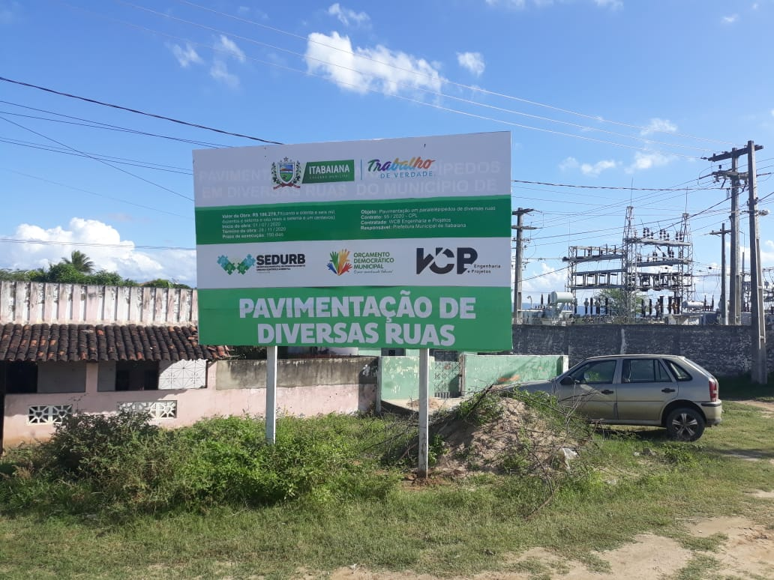 | 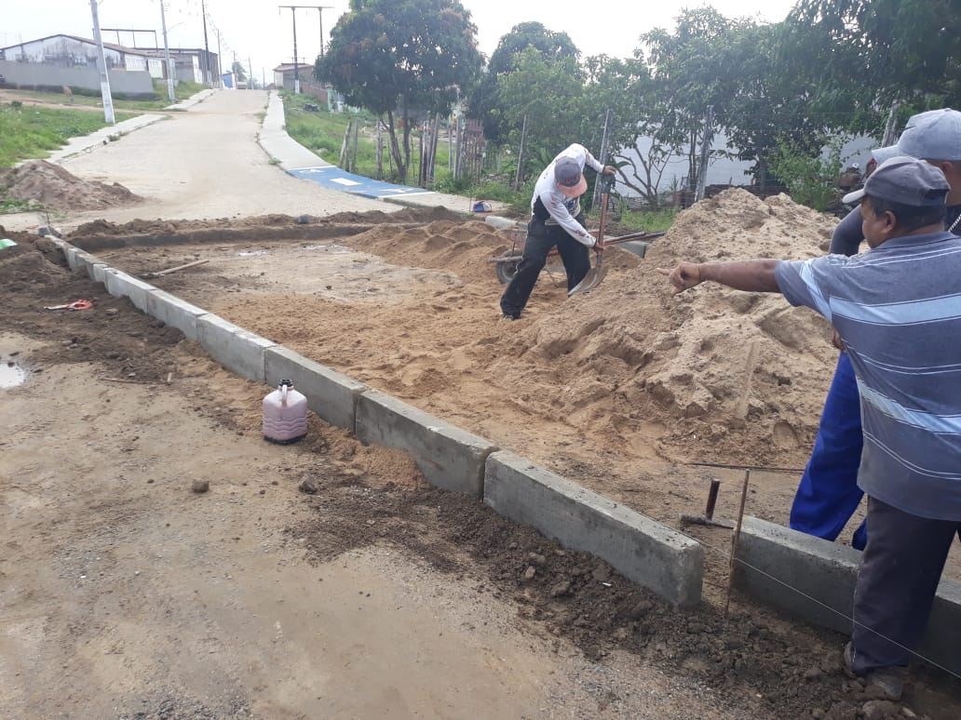

FOTO 01 Placa da Obra no Bairro Açude das Pedras | FOTO 02 Posicionando o meio fio na Rua Paulo Afonso
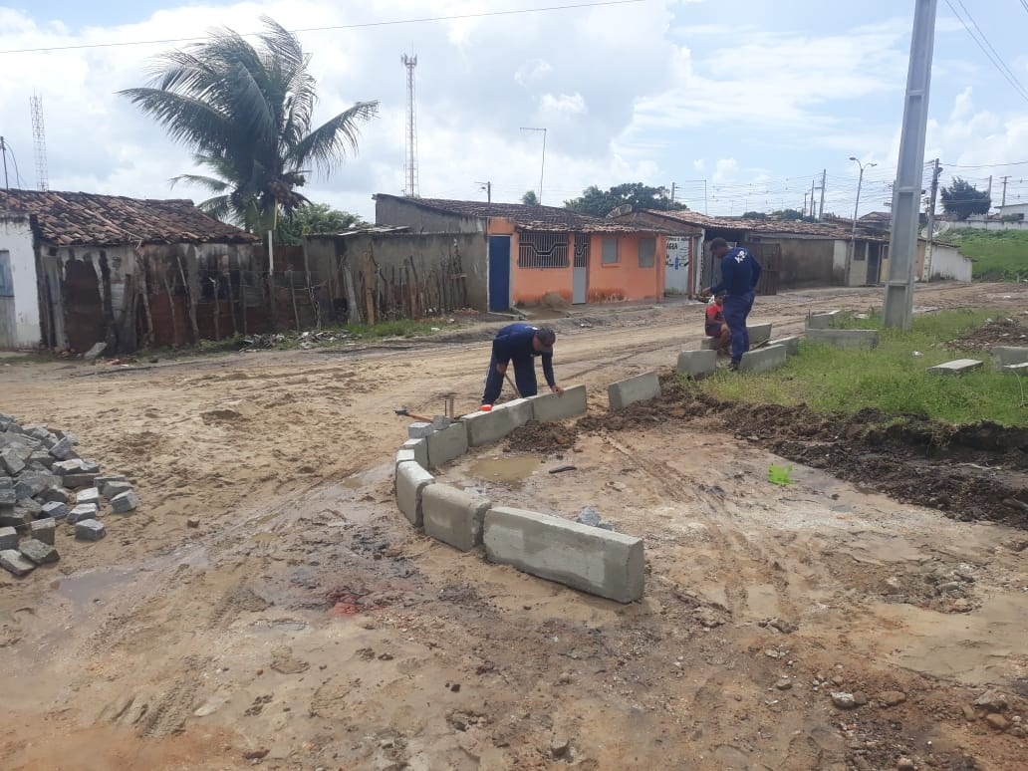 | 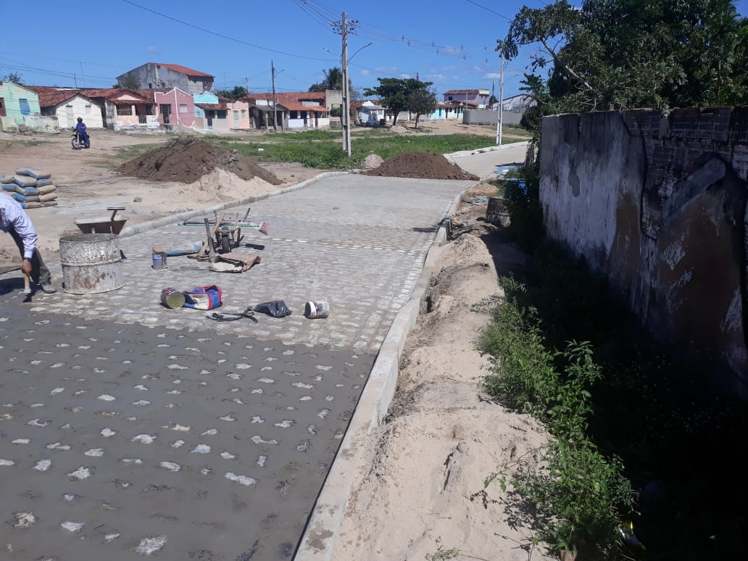

FOTO 03 Posicionando o meio fio na Rua Paulo Afonso | FOTO 04 Execução de revest. Em paralel. na Rua Paulo Afonso
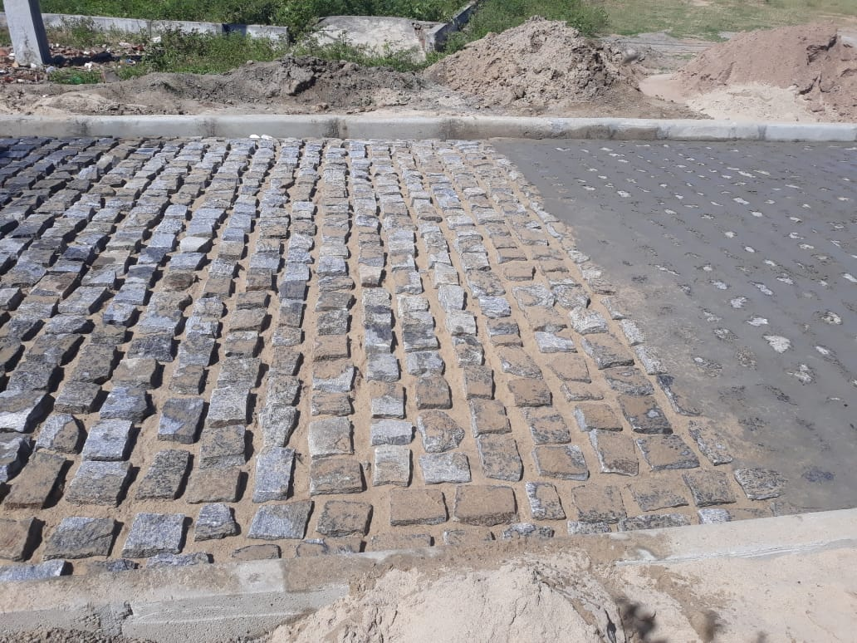 | 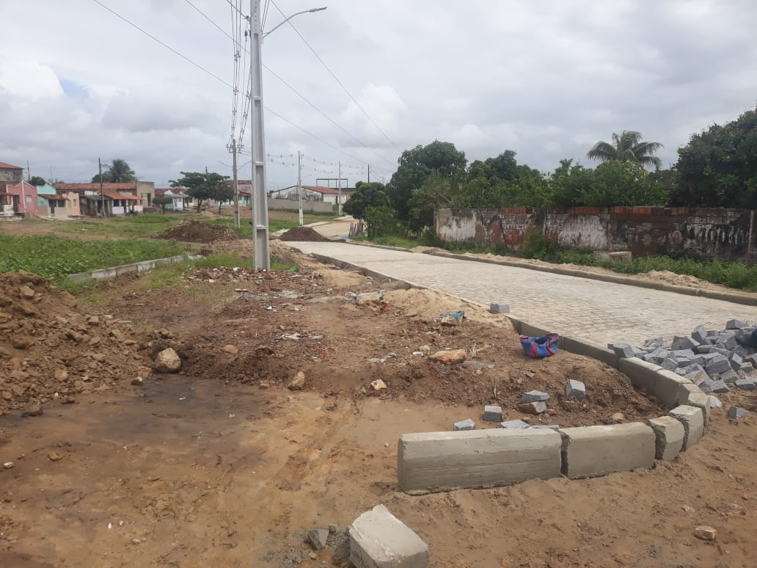

FOTO 05 Execução de revest. Em paralel. na Rua Paulo Afonso | FOTO 06 Execução de revest. Em paralel. na Rua Paulo Afonso
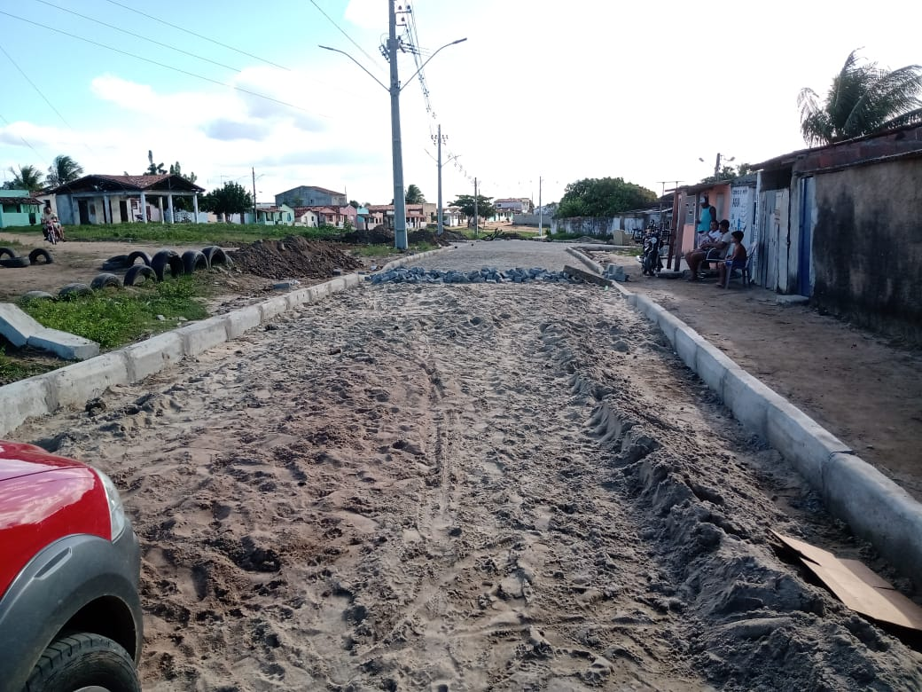 | 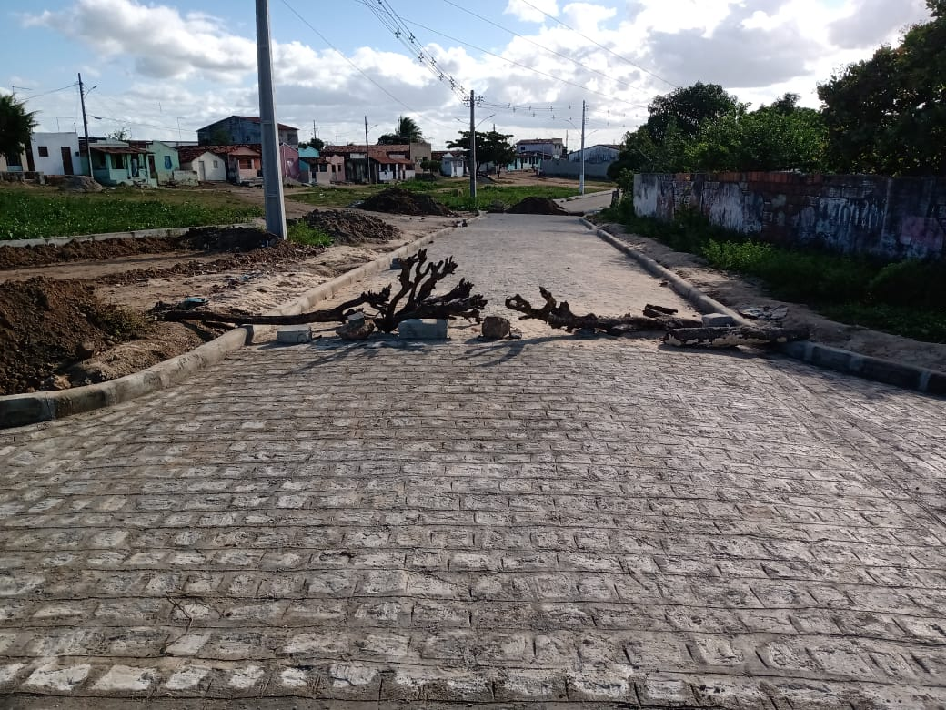

FOTO 07 Execução de revest. Em paralel. na Rua Paulo Afonso | FOTO 08 Execução de revest. Em paralel. na Rua Paulo Afonso
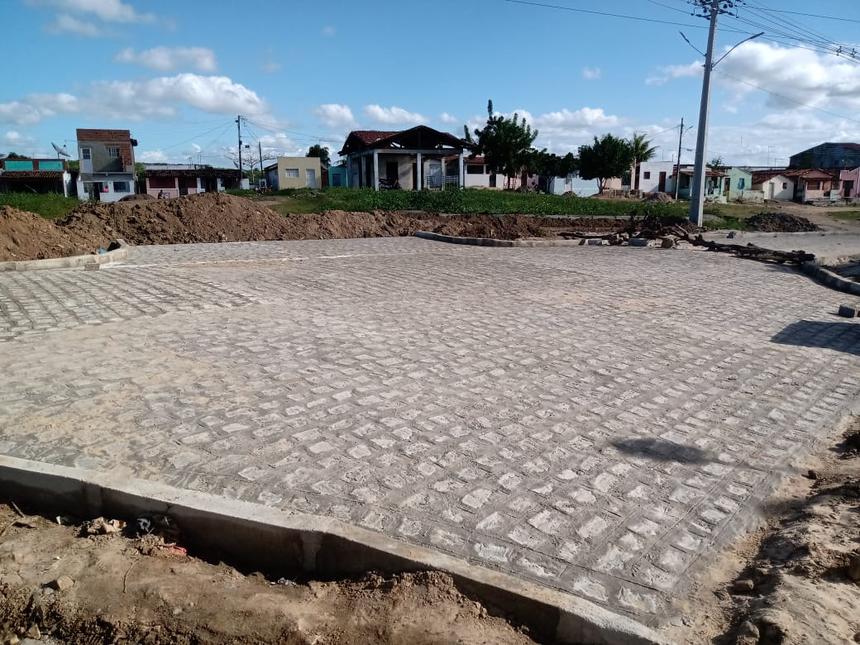 | 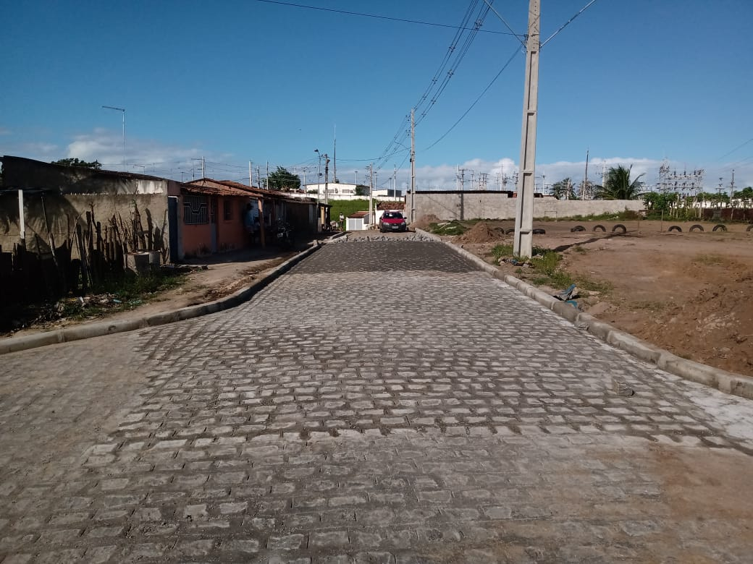

FOTO 09 Execução de revest. Em paralel. na Rua Paulo Afonso | FOTO 10 Execução de revest. Em paralel. na Rua Paulo Afonso

FOTO 11 Pavimentação em paralel. na Rua Antonio B. Jácome | FOTO 12 Pavimentação em paralel. na Rua Antonio B. Jácome

FOTO 13 Pavimentação em paralel. na Rua Antonio B. Jácome | FOTO 14 Pavimentação em paralel. na Rua Antonio B. Jácome

FOTO 15 Pavimentação em paralel. na Rua Antonio B. Jácome | FOTO 16 Pavimentação em paralel. na Rua Antonio B. Jácome

FOTO 17 Placa de Obra

